0.共通事項
エビデンス取得支援ツール『蟹光線』 |  |  | 作成日 | 2017-12-22
 |  |  | 作成者 | 豊島

 | 0.共通事項

 |  | ■exeの違い

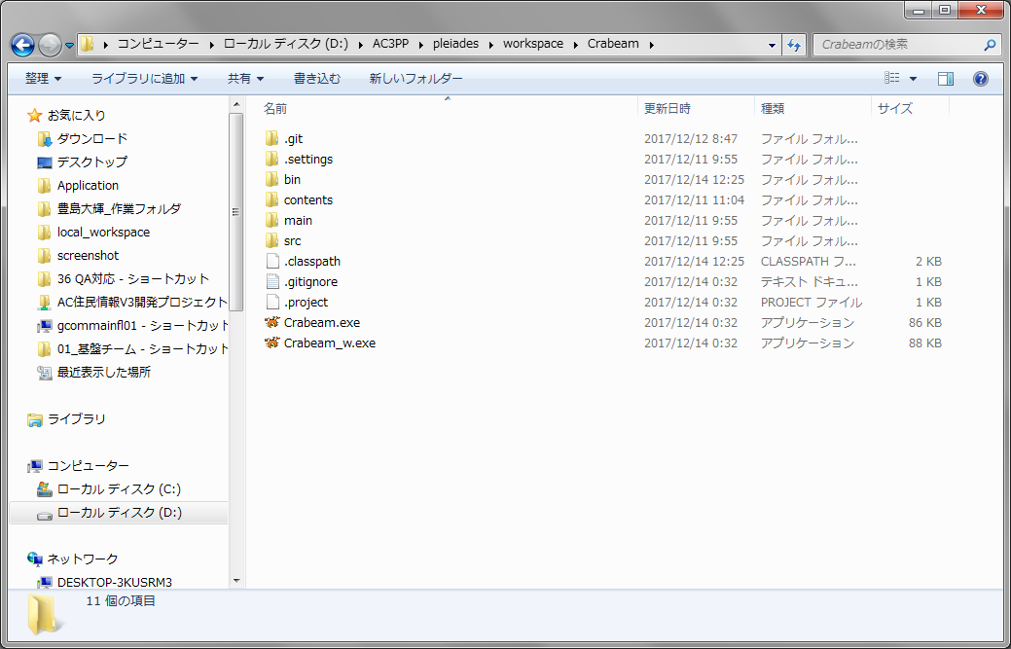

アプリケーションウィンドウだけ表示されます。
コンソールも一緒に表示されます。

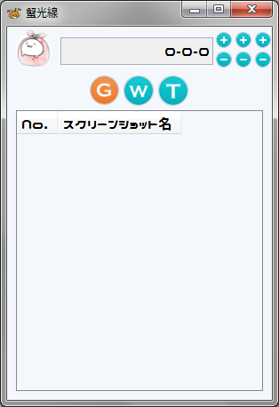
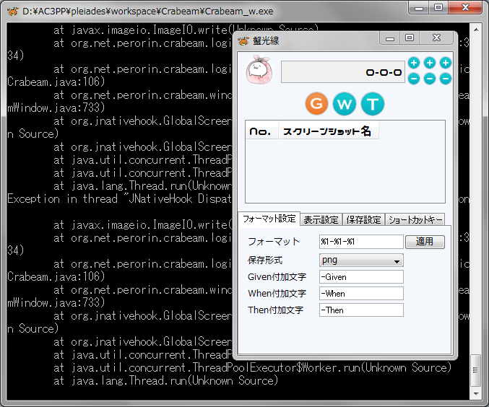

 |  | ■実行環境

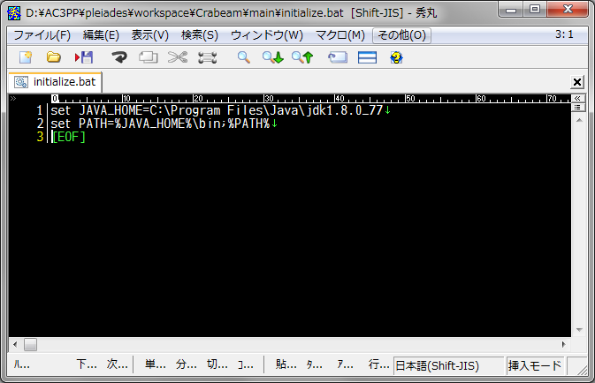

Java1.8以上のパスを記入してください。

1-1.使い方
エビデンス取得支援ツール『蟹光線』 |  |  |  |  | 作成日 | 2017-12-22
 |  |  |  |  | 作成者 | 豊島

 | 1-1.使い方
①
③
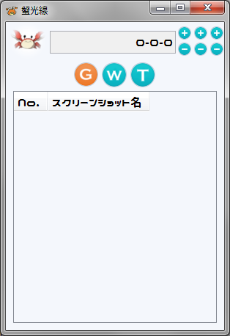
②
④
 |  | ①蟹さんボタン
 |  |  | 設定画面を開きます。

⑤
 |  | ②エビデンス№
 |  |  | 現在のエビデンス№です。

 |  | ③エビデンス№繰り上げボタン
 |  |  | エビデンス№を繰り上げたり、
 |  |  | 繰り下げたりします。
 |  |  | Shiftクリックで±10
 |  |  | Ctrlクリックで±100

 |  | ④BDDボタン
 |  |  | (Ｇ) Given 前提条件
 |  |  | (Ｗ) When イベント
 |  |  | (Ｔ) Then 処理結果

 |  | ⑤スクリーンショットログ
 |  |  | スクショを撮ったら、ここに一覧がでる。

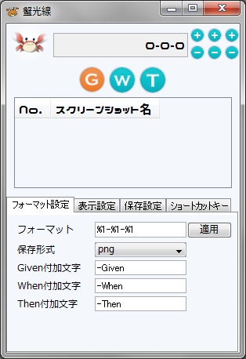

 |  | ●フォーマット
 |  |  | ②エビデンス№のフォーマットを設定する。
 |  |  | [%1]は1桁、[%2]は2桁(0埋め)になる。
 |  |  | [%9]までできる。

 |  | ●保存形式
 |  |  | png,bmp.jpgから選択できる。
 |  |  | 特にこだわりが無ければ、png推奨

 |  | ●～付加文字
 |  |  | スクショを撮ったとき、BDDによって、
 |  |  | ファイル名に付加文字が追加される。
 |  |  | ※なるべく変えないこと
 |  |  |  | エビデンス貼り付けツールとの連携が
 |  |  |  | 取れなくなる。

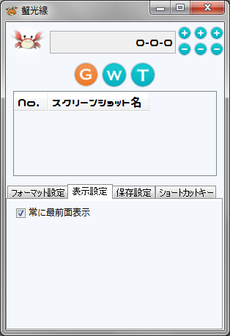

 |  | ●常に最前面に表示
 |  |  | 言葉の通り
 |  |  | 蟹光線ウィンドウをAlwaysActiveにするかどうか

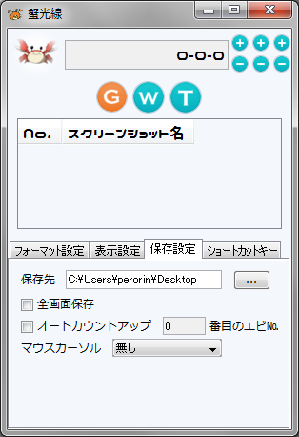

 |  | ●保存先
 |  |  | スクショを保存するディレクトリ
 |  |  | 存在しないなら、エラーになります。

 |  | ●全画面保存
 |  |  | アクティブウィンドウのスクショを撮るか、
 |  |  | 全画面を撮るか

 |  | ●オートカウントアップ
 |  |  | スクショを撮った時にエビデンス№を
 |  |  | 自動でカウントアップするかどうか
 |  |  | エビデンス№は左から0,1,2番目になっている

 |  | ●マウスカーソル
 |  |  | スクショにマウスカーソルを一緒に描画させ
 |  |  | たい時にカーソルの形を選ぶ

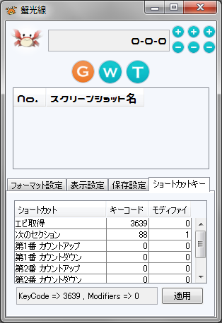

 |  | ●ショートカット設定
 |  |  | 赤枠のところに直近のキーイベントが表示
 |  |  | されているため、それを参考に各々の
 |  |  | ショートカットを設定する。

 |  |  | ・エビ取得
 |  |  |  | スクショする

 |  |  | ・次のセクション
 |  |  |  | BDDを次のやつへ

 |  |  | ・第n番 カウントアップ
 |  |  |  | エビデンス№のカウントアップ
 |  |  |  | 左から1番、2番

 |  |  | ・第n番 カウントダウン
 |  |  |  | エビデンス№のカウントダウン
 |  |  |  | 左から1番、2番

2-1.使い方
エビデンス取得支援ツール『蟹光線』 |  |  |  |  |  |  |  |  |  |  |  |  | 作成日 | 2017-12-22
 |  |  |  |  |  |  |  |  |  |  |  |  | 作成者 | 豊島

 | 2-1.使い方

 |  | ※Crabeam.exeにExcelファイルをD&Dすることで蟹レーザーが起動します。

 |  | ■起動画面

 |  |  |  |  | 最初にフォーマット選択画面が表示されます。
 |  |  |  |  | D&DしたExcelファイルに合わせてフォーマットを選択してください。

 |  |  |  |  |  | ※フォーマットの追加方法は後述

 |  | ■画面説明

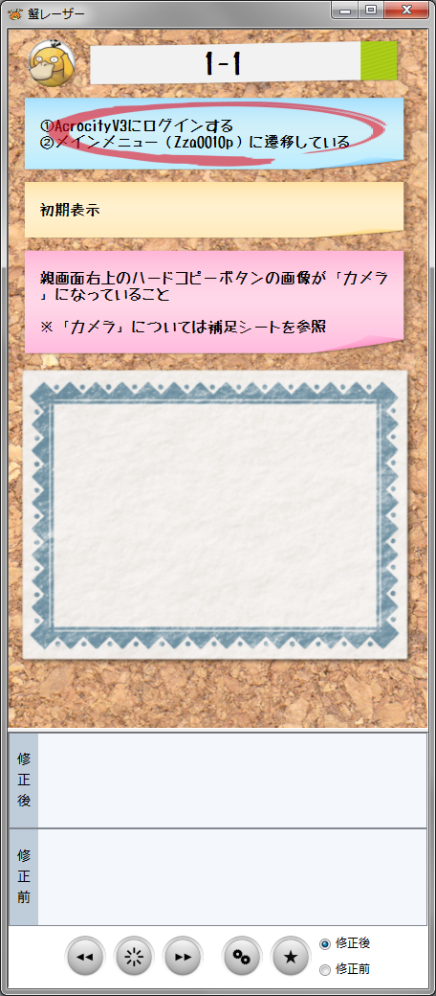
 |  |  | 基本画面 |  |  |  |  | テスト項目名です。
 |  |  |  |  |  |  |  | フォーマットによって表示内容が異なりますが、
 |  |  |  |  |  |  |  | 結合テスト仕様書の場合、
 |  |  |  |  |  |  |  | 【シナリオ№】-【テストケース№】
 |  |  |  |  |  |  |  | になっています。

 |  |  |  |  |  |  |  | 前提条件

 |  |  |  |  |  |  |  | イベント

 |  |  |  |  |  |  |  | 処理結果・期待値

 |  |  |  |  |  |  |  | スクショのプレビューを表示します。

 |  |  |  |  |  |  |  | 修正後スクショの一覧が表示されます。
 |  |  |  |  |  |  |  | スクショをクリックするとプレビューされます。

 |  |  |  |  |  |  |  | 修正前スクショの一覧が表示されます。
 |  |  |  |  |  |  |  | スクショをクリックするとプレビューされます。

 |  |  |  |  |  |  |  | 左から
 |  |  |  |  |  |  |  | ・前のテスト項目へ切り替えるボタン
 |  |  |  |  |  |  |  | ・BDDを切り替えるボタン
 |  |  |  |  |  |  |  | ・次のテスト項目へ切り替えるボタン
 |  |  |  |  |  |  |  | ・コンフィグボタン
 |  |  |  |  |  |  |  | ・編集ボタン
 |  |  |  |  |  |  |  | ・修正前後切替ラジオ

 |  |  | コンフィグ画面
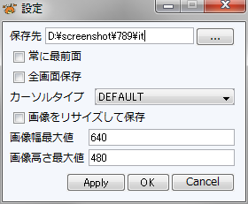
 |  |  |  |  |  |  | ・保存先
 |  |  |  |  |  |  |  | エビデンスを保存するフォルダーを指定してください
 |  |  |  |  |  |  |  | 指定したフォルダー内にbeforeとafterというフォルダー
 |  |  |  |  |  |  |  | が自動生成され、そこにエビが保存されます。

 |  |  |  |  |  |  | ・常に最前面
 |  |  |  |  |  |  |  | AlwaysActiveにするかどうか

 |  |  |  |  |  |  | ・全画面保存
 |  |  |  |  |  |  |  | アクティブウィンドウをスクショするか
 |  |  |  |  |  |  |  | 全体をスクショするか

 |  |  |  |  |  |  | ・カーソルタイプ
 |  |  |  |  |  |  |  | スクショにマウスカーソルを含める場合に
 |  |  |  |  |  |  |  | どのカーソルを表示されるか選択する

 |  |  |  |  |  |  | ・画像をリサイズして保存 ※重要
 |  |  |  |  |  |  |  | スクショする画像が大きすぎて動作が重いときはチェック
 |  |  |  |  |  |  |  | を入れてください。
 |  |  |  |  |  |  |  | 画像のアスペクト比を維持したまま、画像幅最大値
 |  |  |  |  |  |  |  | もしくは画像高さ最大値にリサイズされます。
 |  |  |  |  |  |  |  | リサイズするエビがぼけるのでご利用は計画的に！

 |  |  |  |  |  |  | ・画像幅最大値
 |  |  |  |  |  |  |  | Excelにエビデンスを貼り付けるときのサイズに関連して
 |  |  |  |  |  |  |  | ます

 |  |  |  |  |  |  | ・画像高さ最大値
 |  |  |  |  |  |  |  | 同上

 |  | 編集画面
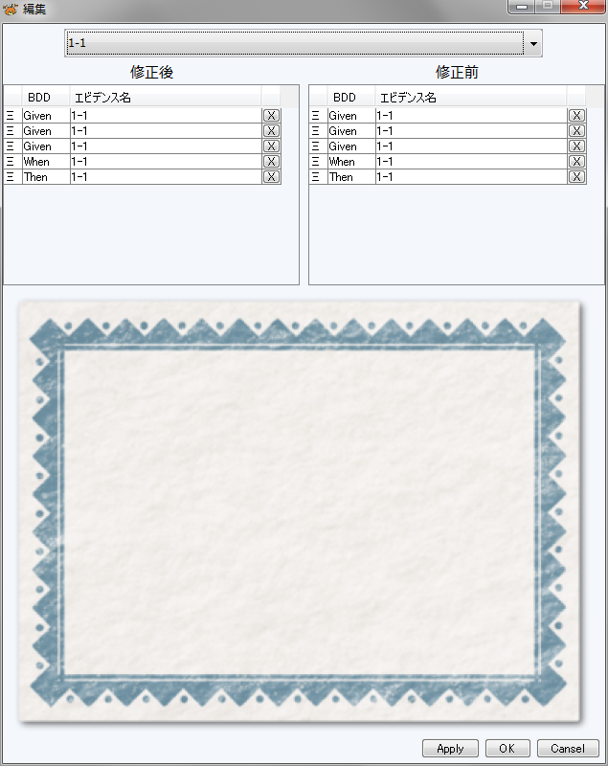

 |  |  |  |  |  |  |  |  |  |  | テスト項目№の選択

 |  |  |  |  |  |  |  |  |  |  | 修正前後のエビの一覧
 |  |  |  |  |  |  |  |  |  |  | [×]ボタンでエビの削除ができます。
 |  |  |  |  |  |  |  |  |  |  | [Ξ]をD&Dすると並び替えられます。

 |  |  |  |  |  |  |  |  |  |  | 選択したエビがプレビューされます。

 |  | ■使い方

 |  |  | スクショを撮るときは【PrtScn】キーを押下！
 |  |  | 現在赤丸がついているBDDで画像が保存されます。

 |  | ■フォーマット追加方法

 |  |  | 『/Crabeam/contents/format/』配下にフォーマットが格納されています。

 |  |  |  | 以下のルールに従って追加すればイケます

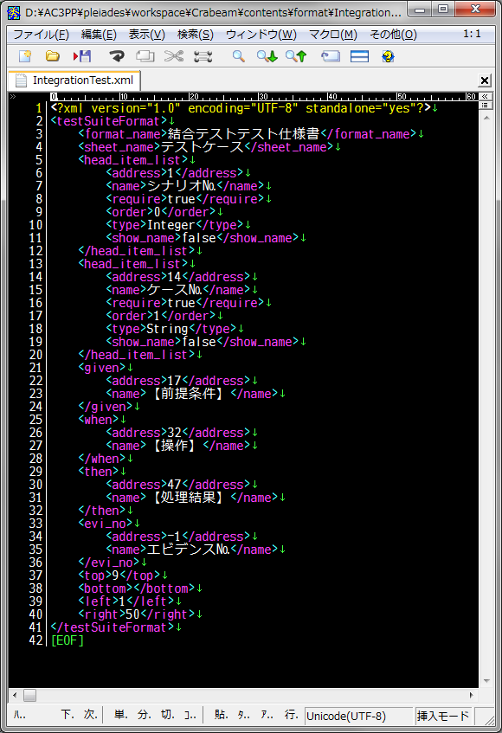
 |  |  |  |  |  |  |  |  | ・<testSuiteFormat>タグ
 |  |  |  |  |  |  |  |  |  | rootのタグです。変更禁止！

 |  |  |  |  |  |  |  |  | ・<format_name>タグ
 |  |  |  |  |  |  |  |  |  | フォーマット選択画面で表示される名前

 |  |  |  |  |  |  |  |  | ・<sheet_name>タグ
 |  |  |  |  |  |  |  |  |  | テスト仕様書(excel)の中でテスト項目が
 |  |  |  |  |  |  |  |  |  | 列挙されているシート名を記入する。

 |  |  |  |  |  |  |  |  | ・<head_item_list>
 |  |  |  |  |  |  |  |  |  | シナリオ№やケース№などテスト項目を
 |  |  |  |  |  |  |  |  |  | 識別するキーです。
 |  |  |  |  |  |  |  |  |  | 複数記入可

 |  |  |  |  |  |  |  |  |  | ・<address>タグ
 |  |  |  |  |  |  |  |  |  |  | キーが存在している列番号
 |  |  |  |  |  |  |  |  |  |  | ※RawData依存

 |  |  |  |  |  |  |  |  |  | ・<name>タグ
 |  |  |  |  |  |  |  |  |  |  | キーの名前

 |  |  |  |  |  |  |  |  |  | ・<require>タグ
 |  |  |  |  |  |  |  |  |  |  | 必須の項目かどうか
 |  |  |  |  |  |  |  |  |  |  | require:trueだったら、このキーの
 |  |  |  |  |  |  |  |  |  |  | 値が空の時、そのテスト項目は除外
 |  |  |  |  |  |  |  |  |  |  | される

 |  |  |  |  |  |  |  |  |  | ・<order>タグ
 |  |  |  |  |  |  |  |  |  |  | 複数のキーがある場合の順番付け

 |  |  |  |  |  |  |  |  |  | ・<type>タグ
 |  |  |  |  |  |  |  |  |  |  | キーの値がどの形式で入っているか
 |  |  |  |  |  |  |  |  |  |  |  | Integer
 |  |  |  |  |  |  |  |  |  |  |  | Double
 |  |  |  |  |  |  |  |  |  |  |  | String
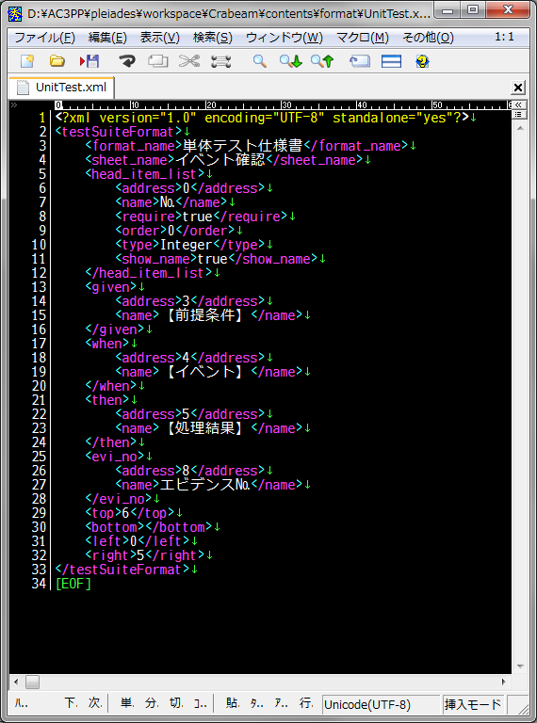
 |  |  |  |  |  |  |  |  |  |  | から選択する。

 |  |  |  |  |  |  |  |  |  | ・<show_name>タグ
 |  |  |  |  |  |  |  |  |  |  | trueにするとテスト項目名
 |  |  |  |  |  |  |  |  |  |  | 【 シナリオ№[1] 】
 |  |  |  |  |  |  |  |  |  |  | 的な感じになります。

 |  |  |  |  |  |  |  |  | ・<given>タグ
 |  |  |  |  |  |  |  |  |  | 前提条件を識別するキーです。

 |  |  |  |  |  |  |  |  |  | ・<address>タグ
 |  |  |  |  |  |  |  |  |  |  | キーが存在している列番号
 |  |  |  |  |  |  |  |  |  |  | ※RawData依存

 |  |  |  |  |  |  |  |  |  | ・<name>タグ
 |  |  |  |  |  |  |  |  |  |  | キーの名前

 |  |  |  |  |  |  |  |  | ・<when>タグ
 |  |  |  |  |  |  |  |  |  | イベントを識別するキーです。
 |  |  |  |  |  |  |  |  |  | 構造はgivenと同じ

 |  |  |  |  |  |  |  |  | ・<Then>タグ
 |  |  |  |  |  |  |  |  |  | 処理結果を識別するキーです。
 |  |  |  |  |  |  |  |  |  | 構造はgivenと同じ

 |  |  |  |  |  |  |  |  | ・<evi_no>タグ
 |  |  |  |  |  |  |  |  |  | エビデンス№を識別するキーです。
 |  |  |  |  |  |  |  |  |  | 単体テストのときなどに使用する。
 |  |  |  |  |  |  |  |  |  | 必要が無いときは『-1』を指定する。
 |  |  |  |  |  |  |  |  |  | 構造はgivenと同じ

 |  |  |  |  |  |  |  |  | ・<top>タグ
 |  |  |  |  |  |  |  |  |  | RawDataを作成する際の先頭行

 |  |  |  |  |  |  |  |  | ・<bottom>タグ
 |  |  |  |  |  |  |  |  |  | RawDataを作成する際の後尾行
 |  |  |  |  |  |  |  |  |  | 未記入のときは最後まで

 |  |  |  |  |  |  |  |  | ・<left>タグ
 |  |  |  |  |  |  |  |  |  | RawDataを作成する際の先頭列

 |  |  |  |  |  |  |  |  | ・<right>タグ
 |  |  |  |  |  |  |  |  |  | RawDataを作成する際の後尾列

2-2.エビデンス貼り付けツールとの連携
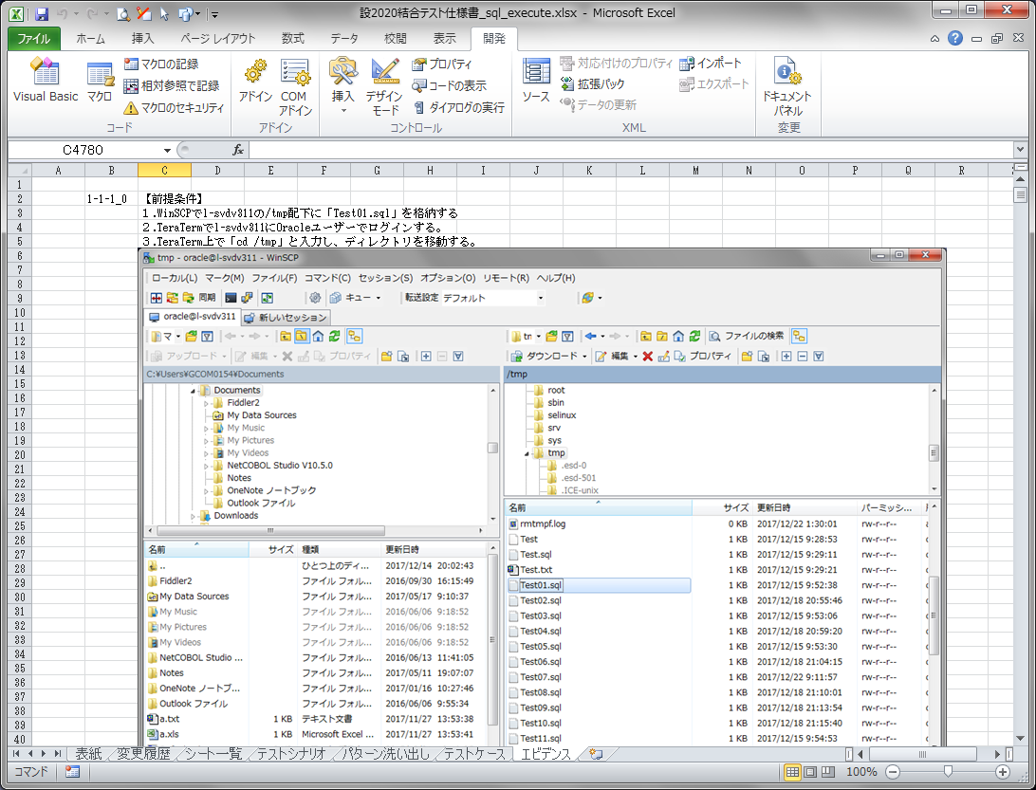
エビデンス取得支援ツール『蟹光線』 |  |  |  |  |  |  |  | 作成日 | 2017-12-22
 |  |  |  |  |  |  |  | 作成者 | 豊島

 | 2-2.エビデンス貼り付けツールとの連携

 |  | 『/Crabeam/contents/macro/macro.xlsb』を使用することでエビデンス貼り付けができます。

 |  | 手順1
 |  |  | エビデンスを貼り付けたいテスト仕様書を開いておく
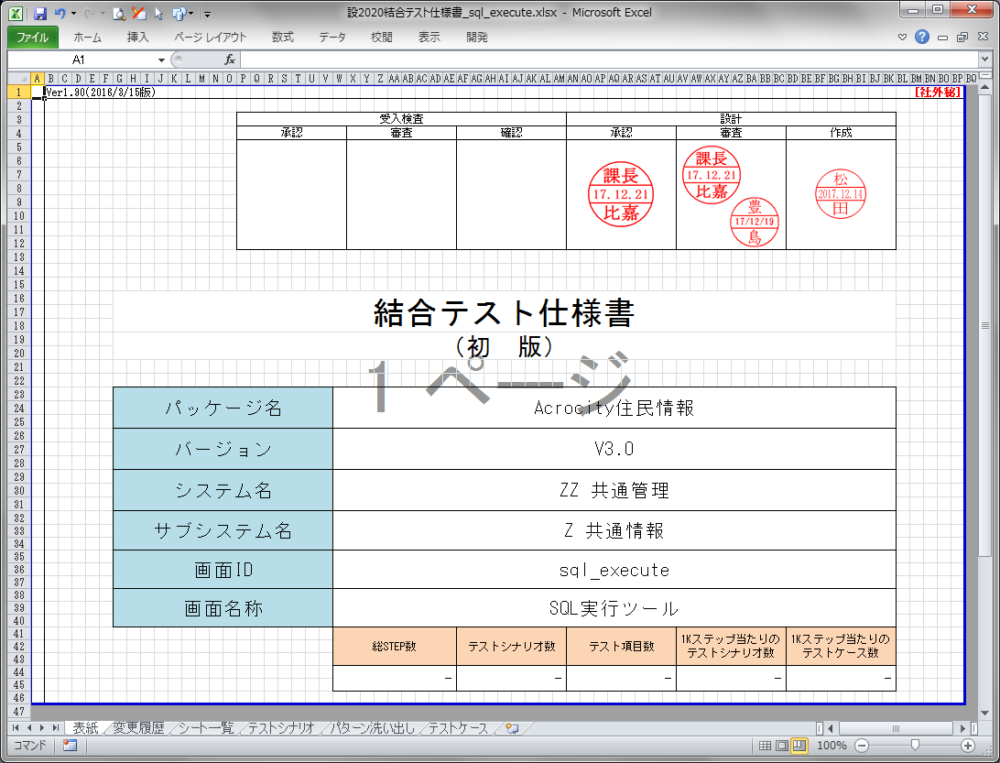

 |  | 手順2
 |  |  | macro.xlsbを起動
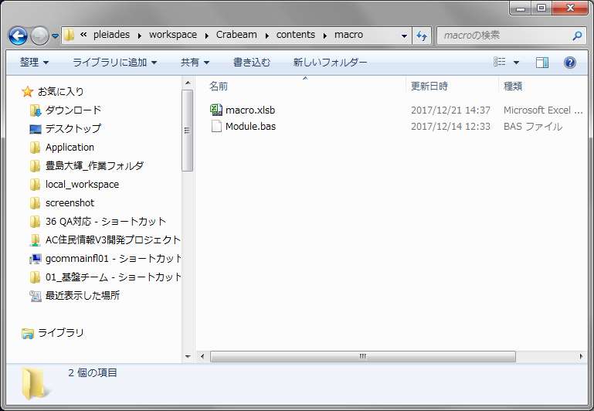

 |  | 手順3
 |  |  | エビデンス貼り付けを開始したいセルを選択しておく
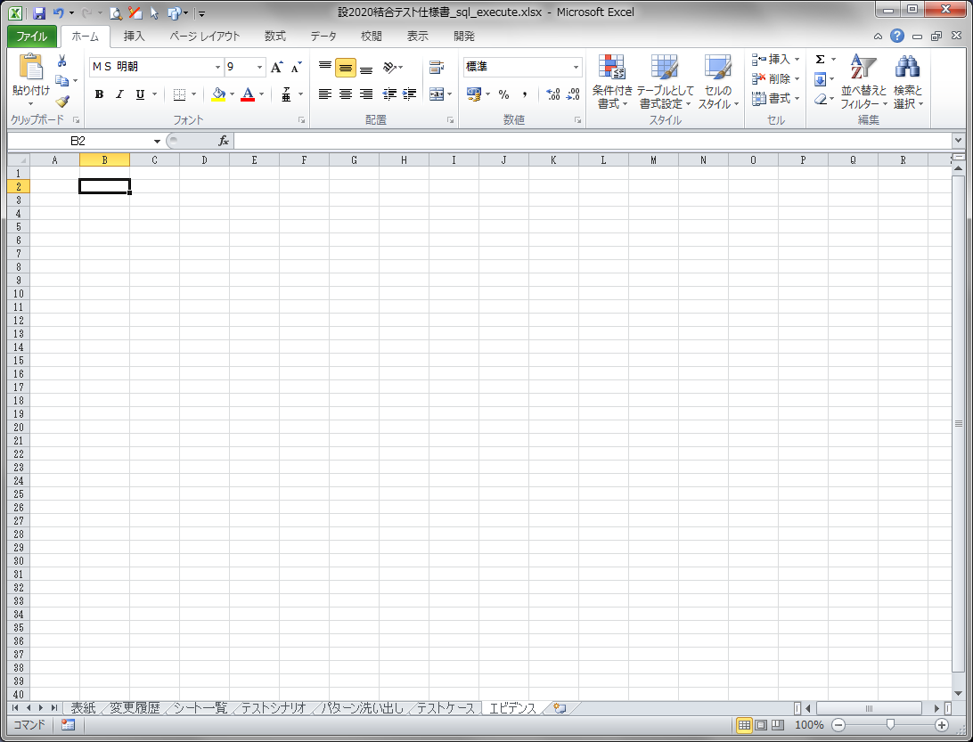

 |  | 手順4
 |  |  | 『macro.xlsb!エビデンス貼り付けv3』を起動
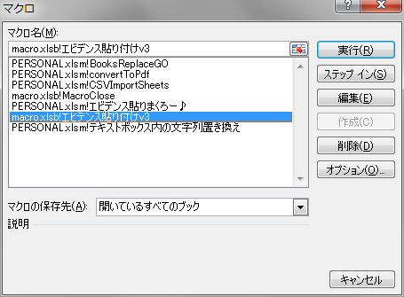

 |  | 手順5
 |  |  | エビデンスが格納されているフォルダーを選択

 |  |  |  | /保存先フォルダー |  |  | これを選択する
 |  |  |  |  | ├ | after
 |  |  |  |  | └ | before

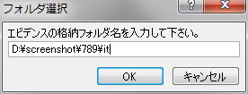

 |  | 手順6
 |  |  | しばらく待って出来上がり

